Instructies
Dit hulpmiddel voor het genereren van managementmodellen is geleverd door GedragvandeConsument.nl. Meer informatie over de invulling van het model of de werkwijze van het hulpmiddel vindt je op GedragvandeConsument.nl. Dit hulpmiddel voor het genereren van managementmodellen is beschermd met copyrights, delen en/of kopiëren van het hulpmiddel zonder toestemming van GedragvandeConsument.nl is strafbaar. Delen, kopiëren en/of tentoonstellen van de gegevens en informatie gegenereerd door het hulpmiddel is toegestaan.

1. Waardestrategieën van Treacy en Wiersema
De waardestrategieën van Treacy en Wiersema, ook bekend als het waardedisciplinemodel van Treacy en Wiersema, is een hulpmiddel bij een interne analyse voor bedrijven om een keuze te maken voor product en doelgroep. Met het model van Treacy en Wiersema kan een waarde worden bepaald waar het bedrijf zich op moet focussen, omdat dat de meeste potentie biedt. De waardestrategieën zijn als volgt:

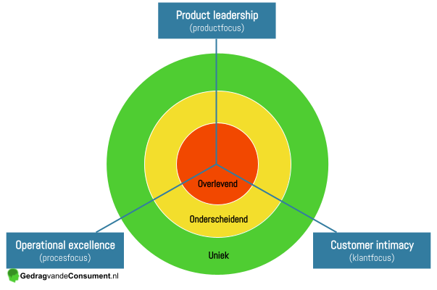
 | 1) Product Leadership (productfocus)
 | Bij product leadership biedt het bedrijf het beste product of dienst als eerste.

 | 2) Operational excellence (kostenfocus)
 | Bij operational excellence biedt het bedrijf relatief goede producten of diensten tegen lage prijzen door de kosten te beheersen.

 | 3) Customer intimacy (klantfocus)
 | Bij customer intimacy biedt het bedrijf de beste oplossing voor de klant.

Klik op onderstaande link voor meer informatie over de waardestrategieën van Treacy en Wiersema.

https://gedragvandeconsument.nl/waardestrategieen-treacy-wiersema/

2. Waardestrategieën inzichtelijk maken
In het tabblad “Waardestrategieën” is een vragenlijst beschikbaar. Selecteer per vraag de situatie die het meest overeenkomt met het huidige profiel en het gewenste profiel van het bedrijf. Het Excel bestand genereert onderaan de vragenlijst een grafiek waarin het huidige profiel in het groen wordt aangegeven. Hoe de organisatie zich wenst te profileren geeft het rode vak in de grafiek aan. Op deze wijze is duidelijk te zien waar de organisatie haar focus moet leggen. Indien gewenst kunnen ook de profielen van concurrenten in deze tool worden gevisualiseerd.

3. Printen, invoegen en delen
Wil je het model opnemen in een plan of presentatie? Dat kan met de mogelijkheden Afdrukken, Invoegen en Delen.

3.1 Afdrukken
Klik op “Bestand” en vervolgens op “Afdrukken”, hiermee kom je in het print overzicht van Excel. Het invulmodel zorgt ervoor dat alle randopmaak wegvalt en je eenvoudig je model kunt uitprinten.

3.2 Invoegen en delen
Je kunt je model invoegen op de volgende manieren:

3.2.1 De visualisatie als afbeelding
Klik met de rechtermuisknop op de visualisatie. Vervolgens kies je voor “Opslaan als afbeelding”. Je kunt nu een afbeelding van je visualisatie opslaan als .JPG of .PNG.

3.2.2 Een deel van het werkblad als afbeelding
Selecteer de cellen waarvan je een afbeelding wilt maken. Klik in het geselecteerde vak op de rechtermuisknop en kies “Kopiëren”. Ga vervolgens naar het “Start”-tabblad. Daar vindt je het “Plakken” icoontje met een pijl ernaast of eronder die extra plak-opties geeft. Klik op deze pijl en kies voor “Als afbeelding plakken”. Je zult zien dat de geselecteerde cellen als afbeelding in je werkmap is toegevoegd. Let op, het kan zijn dat de kopie over het origineel wordt geplakt en niet zichtbaar is. Je kunt de afbeelding pakken en slepen. Je hebt nu het bewerkbare origineel en de kopie dat als afbeelding niet bewerkbaar is. Klik met de rechtermuisknop op het kopie en kies “Opslaan als afbeelding”. Geef het bestand een naam en sla deze op. Kies de .PNG structuur als je de achtergrond transparant wilt hebben en .JPG als dit niet noodzakelijk is.

3.2.3 Het hele werkblad als PDF
Recente versies van Excel bevatten de mogelijkheid om te printen naar PDF bestand. Dit PDF bestand bevat jouw model zonder randopmaak, welke je kunt mailen of invoegen in een Word bestand. Kies “Bestand” -> “Afdrukken” en zoek in het print overzicht voor de PDF functie.

3.2.4 Invoegen in een Word bestand
Ga naar “Invoegen” → “Object” → “Uit bestand”. Via "Invoegen" → "Object" kun je eventueel de grafiek ook als Excel Grafiek invoegen, hiermee behoudt je de mogelijkheid later aanpassingen te maken.

3.2.5 Het hele werkblad als Excel-bestand kopiëren
Wanneer je het werkblad naar collega’s wilt sturen, waarbij zij het kunnen bewerken doe je het volgende. Klik op “Bewerken” en vervolgens op “Blad verplaatsen of kopiëren”. Kies “Nieuwe map” en vink “Kopie maken” aan. Lukt het niet? Zie 4.2 Contact. We helpen je graag op weg.

4. Hulp bij het toepassen van de waardestrategieën van Treacy en Wiersema
GedragvandeConsument.nl helpt graag met de invulling van je model.
Mochten er opmerkingen of vragen zijn, stel ze via info@gedragvandeconsument.nl.

4.1 Beveiliging en opmaak
Om het gebruik van dit hulpmiddel makkelijk te maken zijn de werkbladen van deze vergelijktool beveiligd. Dit wil zeggen dat er niet zomaar wijzigingen aangebracht kunnen worden.

4.2 Contact
Hoewel hard gewerkt is aan deze vergelijktool, kan er altijd een fout ingeslopen zijn. Mocht je een fout tegenkomen dan horen wij het graag. GedragvandeConsument.nl is niet aansprakelijk voor eventuele gevolgen van het gebruik van dit invulmodel/generator.

Je kunt contact opnemen met GedragvandeConsument.nl. We helpen je graag.
https://www.gedragvandeconsument.nl/contact
info@gedragvandeconsument.nl

Waardestrategieën
Dit hulpmiddel voor het genereren van managementmodellen is geleverd door GedragvandeConsument.nl. Meer informatie over de invulling van het model of de werkwijze van het hulpmiddel vindt je op GedragvandeConsument.nl. Dit hulpmiddel voor het genereren van managementmodellen is beschermd met copyrights, delen en/of kopiëren van het hulpmiddel zonder toestemming van GedragvandeConsument.nl is strafbaar. Delen, kopiëren en/of tentoonstellen van de gegevens en informatie gegenereerd door het hulpmiddel is toegestaan.

Product Leadership |  |  | Huidig profiel | Gewenst profiel
1. Het bedrijf verrast klanten voortdurend met nieuwe en gewilde productinnovaties. |  |  | Weet ik niet/geen mening | Weet ik niet/geen mening
2. De aangeboden producten zijn geen kleine verbeteringen, maar vertonen duidelijke tekenen van echte innovatie. |  |  | Weet ik niet/geen mening | Weet ik niet/geen mening
3. De bedrijfscultuur is gericht op innovatie, waardoor nieuwe producten snel op de markt kunnen worden gebracht. |  |  | Weet ik niet/geen mening | Weet ik niet/geen mening
4. De R&D-afdeling is flexibel en multidisciplinair, en moedigt experimenteren aan. Fouten maken mag. |  |  | Weet ik niet/geen mening | Weet ik niet/geen mening
5. Het marketing- en verkoopteam beschikt over voldoende middelen en expertise om nieuwe producten succesvol te introduceren. |  |  | Weet ik niet/geen mening | Weet ik niet/geen mening
6. Het bedrijf begrijpt de behoeften van verschillende klantensegmenten en past zich daar voortdurend op aan. |  |  | Weet ik niet/geen mening | Weet ik niet/geen mening
7. Ideeën die van buiten het bedrijf afkomstig zijn worden actief omarmd en geïntegreerd in de bedrijfsstrategie. |  |  | Weet ik niet/geen mening | Weet ik niet/geen mening
8. De bedrijfsprocessen zijn ontworpen voor snelheid en efficiëntie om nieuwe ideeën snel naar de markt te brengen. |  |  | Weet ik niet/geen mening | Weet ik niet/geen mening
9. Het bedrijf blijft zich voortdurend inzetten voor het vinden van nieuwe oplossingen, zelfs wanneer hun eigen product of dienst dat oplost. |  |  | Weet ik niet/geen mening | Weet ik niet/geen mening

Customer Intimacy |  |  | Huidig profiel | Gewenst profiel
1. Het bedrijf biedt oplossingen die op maat zijn gemaakt om aan de specifieke behoeften en problemen van klanten te voldoen. |  |  | Weet ik niet/geen mening | Weet ik niet/geen mening
2. Klanten zijn actief betrokken bij het co-creatieproces van oplossingen, wat bijdraagt aan de groeipotentie van het marktsegment. |  |  | Weet ik niet/geen mening | Weet ik niet/geen mening
3. Het bedrijf investeert aanzienlijk in het begrijpen en selecteren van haar klanten. |  |  | Weet ik niet/geen mening | Weet ik niet/geen mening
4. Het bedrijf richt zich op langetermijnrelaties met klanten in plaats van op kortetermijnverkopen. |  |  | Weet ik niet/geen mening | Weet ik niet/geen mening
5. Het bedrijf koesten en stimuleert teamleden die innovatief denken en in staat zijn om effectieve oplossingen te implementeren bij klanten. |  |  | Weet ik niet/geen mening | Weet ik niet/geen mening
6. Het bedrijf meet regelmatig de klanttevredenheid en past haar benaderingen hierop aan, zodat klantrelaties continue verbeteren. |  |  | Weet ik niet/geen mening | Weet ik niet/geen mening
7. Klanten ervaren een naadloze en gepersonaliseerde ervaring in alle interacties met het bedrijf, van verkoop tot klantenservice. |  |  | Weet ik niet/geen mening | Weet ik niet/geen mening

Operational Excellence |  |  | Huidig profiel | Gewenst profiel
1. Klanten worden kostenvoordelen aangeboden, zoals een gunstige aanschafprijs of gunstige gebruikskosten. |  |  | Weet ik niet/geen mening | Weet ik niet/geen mening
2. Het aankoopproces verloopt snel, makkelijk, accuraat, transparant en wordt als plezierig ervaren door de klant. |  |  | Weet ik niet/geen mening | Weet ik niet/geen mening
3. De organisatiestructuur is plat, met korte communicatielijnen en duidelijke communicatiekanalen. |  |  | Weet ik niet/geen mening | Weet ik niet/geen mening
4. Het bedrijf heeft een efficiënte bedrijfscultuur: gericht op het behalen van resultaten, inzicht hebben in kostenfactoren en deze effectief beheren. |  |  | Weet ik niet/geen mening | Weet ik niet/geen mening
5. De interne bedrijfsprocessen zijn naadloos op elkaar afgestemd, waardoor ze kostenefficiënt zijn. |  |  | Weet ik niet/geen mening | Weet ik niet/geen mening
6. Het bedrijf streeft voortdurend naar verbetering en optimalisatie van de synergie tussen processen. |  |  | Weet ik niet/geen mening | Weet ik niet/geen mening
7. Het bedrijf houdt kosten- en tijdbesparende behoeften van klanten en stakeholders in de keten continu in de gaten, en past processen hierop aan. |  |  | Weet ik niet/geen mening | Weet ik niet/geen mening
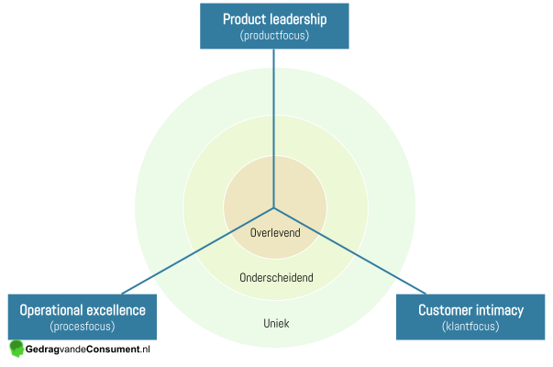
Waardestrategieën van Treacy en Wiersema
 | Huidig profiel | Gewenst profiel
Product leadership | 0 | 0
Customer intimacy | 0 | 0
Operational excellence | 0 | 0
Totaal | 0 | 0

4.2 Contact
Hoewel hard gewerkt is aan deze vergelijktool, kan er altijd een fout ingeslopen zijn. Mocht je een fout tegenkomen dan horen wij het graag. GedragvandeConsument.nl is niet aansprakelijk voor eventuele gevolgen van het gebruik van dit invulmodel/generator.

Je kunt contact opnemen met GedragvandeConsument.nl. We helpen je graag.
https://www.gedragvandeconsument.nl/contact
info@gedragvandeconsument.nl

